Instrução
INSTRUÇÃO PARA PREENCHIMENTO
 | Instruções para preenchimento
 | Esta planilha deve ser preenchida apenas pelos Agentes QUE QUEIRAM que a Câmara realize a alteração cadastral de Consumidor Especial para Consumidor Livre de ativos que participam de comunhão. Caso o agente queira que a Câmara realize esta alteração, atentar-se de que é necessário fazer com que a comunhão volte a se tornar elegível para que a modelagem seja efetivada, caso contrário, a solicitação ficará com status Aguardando Pendências. Lembrando que caso a alteração de classe de uma carga não faça com que a comunhão perca a elegibilidade, a CCEE realizará a modelagem automática para os agentes que não manifestarem condição impeditiva.
1 | Nas colunas de identificação (B a I), as informações devem ser preenchidas de acordo com o registro de informações na Plataforma Cadastral - Minhas Empresas, tanto para o Representante quanto para o Representado (caso houver). Segue print da tela da plataforma, indicando onde essas informações podem ser encontradas.
 | 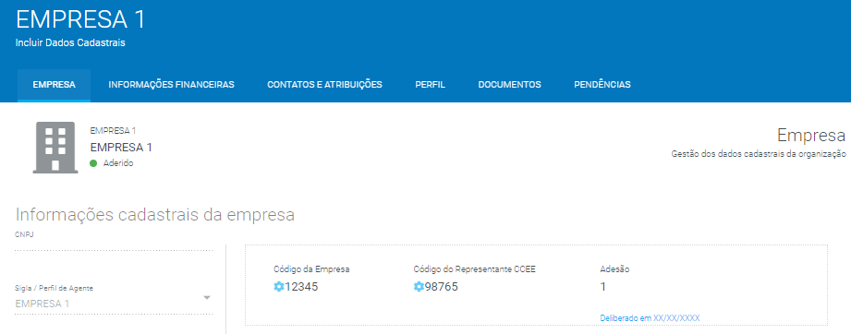
2 | Caso o agente seja autorepresentado, não será necessário preencher as colunas de F a I.
3 | O campo de CNPJ deve ser preenchido apenas com números.
4 | Para casos de representação operacional no âmbito da CCEE, a empresa responsável pela gestão dos agentes aderidos deve preencher uma única planilha com as informações de todos os agentes sob sua gestão.
5 | O envio do formulário deve ser feito através de chamado ativo com o seguinte assunto "PRT 514/18 - Perda de elegibilidade de comunhão existente".
6 | Lembrando que para os ativos que se enquadrarem nesta situação e a alteração de classe torne a comunhão inelegível, a CCEE realizará a alteração de Consumidor Especial para Consumidor Livre, em que a solicitação ficará no status Aguardando Pendêcias e a efetivação da modelagem ficará condicionada à alguma ação do agente que faça com que a comunhão volte a se tornar elegível. Caso a alteração de classe de uma carga não faça com que a comunhão perca a elegibilidade, a CCEE realizará a modelagem automática para os agentes que não manifestarem no formulário de Condição Impeditiva.
7 | Exemplo:

 | De acordo com as informações preenchidas acima, a CCEE concluirá que:
 | A EMPRESA 1 (detentora do CNPJ 1111111111111, do Código da Empresa nº 12345 e do Código Representante Operacional CCEE nº 98765), que representa a EMPRESA A (detentora do CNPJ 2222222222222, do Código da Empresa nº 11111 e do Código Representante Operacional CCEE nº 22222), deseja que a CCEE altere a classe dos ativos nº 102548 e 9584 de Consumidor Especial para Consumidor Livre na condição citada no item 6.
 | Além disso, a mesma EMPRESA 1, que representa a EMPRESA B (detentora do CNPJ 33333333333333, do Código da Empresa nº 33333 e do Código Representante Operacional CCEE nº 44444), deseja que a CCEE altere a classe do ativo nº 162954 de Consumidor Especial para Consumidor Livre na condição citada no item 6.

Preenchimento
FORMULÁRIO PARA MANIFESTAÇÃO SOBRE COMUNHÕES EXISTENTES
Esta planilha deve ser preenchida apenas pelos Agentes QUE QUEIRAM que a Câmara realize a alteração cadastral de Consumidor Especial para Consumidor Livre de ativos que participam de comunhão. Caso o agente queira que a Câmara realize esta alteração, atentar-se de que é necessário fazer com que a comunhão volte a se tornar elegível para que a modelagem seja efetivada, caso contrário, a solicitação ficará com status Aguardando Pendências. Lembrando que caso a alteração de classe de uma carga não faça com que a comunhão perca a elegibilidade, a CCEE realizará a modelagem automática para os agentes que não manifestarem condição impeditiva.
CNPJ do Representante | Sigla do Representante | Código da Empresa do Representante | Código Representante Operacional CCEE do Representante | As colunas de F a I devem ser preenchidas apenas em caso de representação de Agentes na CCEE, caso contrário os campos devem permanecer vazios. |  |  |  | Nº de ativo (encontrado no SigaCCEE)
 |  |  |  | CNPJ do Representado | Sigla do Representado | Código da Empresa do Representado | Código Representante Operacional CCEE do Representado

